전기회로 기초 기호
기초 전기 회로 기호

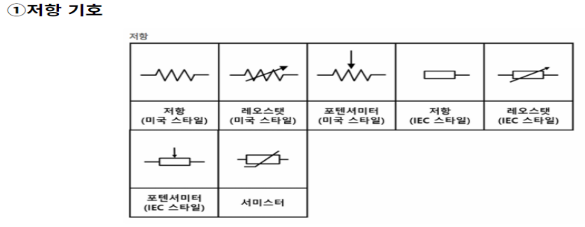
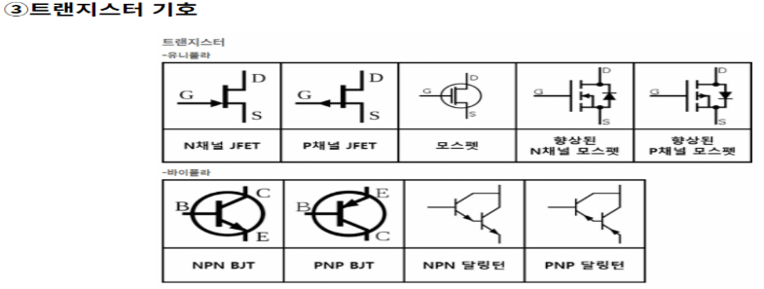
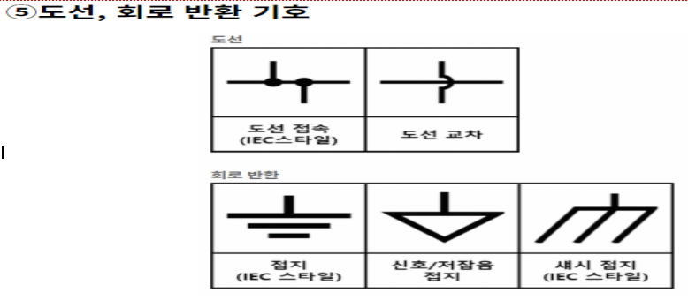
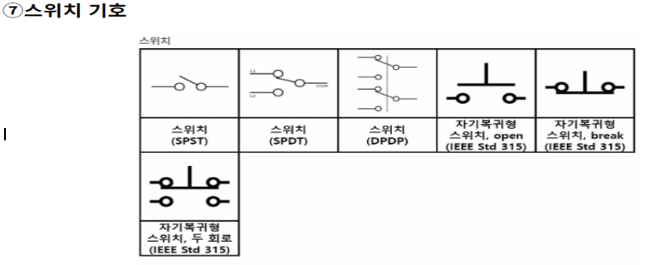

역할 : 전류/전압 변환, 전압 재분배, 전류의 제한, 풀업/풀다운(노이즈 제거) |  | 역할 : 전류/전압 변환, 전압 재분배, 전류의 제한, 풀업/풀다운(노이즈 제거) | 역할 : 전류/전압 변환, 전압 재분배, 전류의 제한, 풀업/풀다운(노이즈 제거) | 역할 : 전류의 흐름을 연결 및 차단 하는 물리적인 스위치

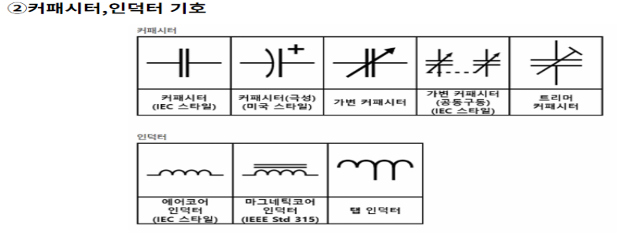
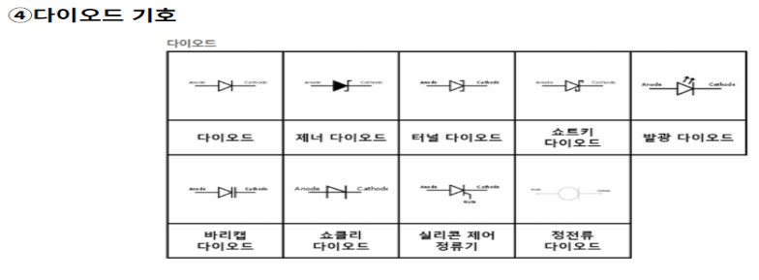


역할 : 전력의 저장소(전기를 ‘일시적’으로 저장함) // 인덕터(코일) : 전압변화 유도 |  | 역할 : 전류를 한방향으로 흐르게 하는 성질/ 정류작용 : 역전압 방지 / 정전압 : 일정한 전압을 유지 | 역할 : 전력원, 건전지 전원 공급

 | https://www.edrawsoft.com/kr/article/electrical-symbols.html 더 많은 전기 회로 기호 보러가기

전압강하계산기
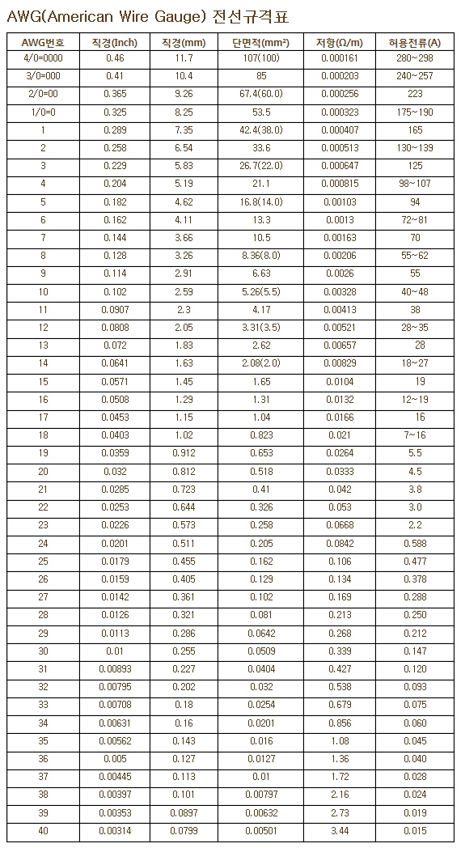
전압강하 계산기
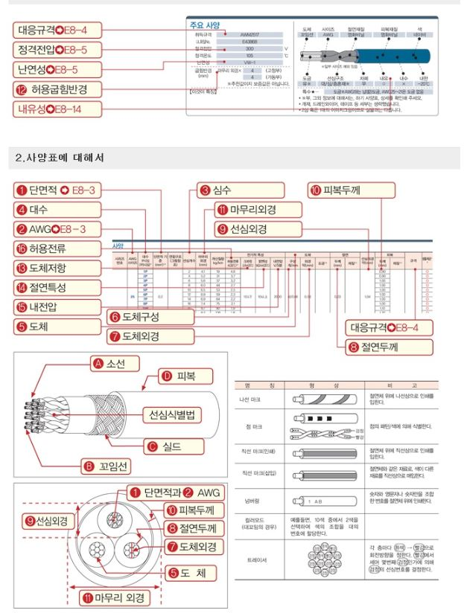

전기적 사양 |  |  | 케이블 사양 |  |  | 전압 강하(V) | 끝단 전압
용 량(w) | 전압(V) | 전류(A) | 케이블 단면적(mm2) | 허용전류(A) | 선로 길이(cm)
220 | 150 | 1.5 | 1.5 | 15 | 5 | -0.2 | 149.8
 |  |  | 2.5 | 20 |  | -0.1 | 150.1
 |  |  | 4 | 27 |  | -0.1 | 149.9
 |  |  | 6 | 35 |  | 0.0 | 150.0

 | 입력

 | 자동 계산

직류의 경우 교류와 달리 주파수가 없기 때문에 코일성분과 콘덴서성분으로 분류되는 리액턴스성분의 영향이 없어 교류와 직류 동일하게 내선규정(부록100-7)에 의한 간이계산식인 단상2선식 공식 ( 단면적 = 35.6X선로길이X전류/1000 X 전압강하)이 적용됨.

전선에 허용전류(허용전류란 상시허용전류, 단락시 허용전류, 단시간 허용전류로 분류된다) 이상의 전류가 흐르면 주울열이 발생하여 절연물의 손상 및 화재의 원인이 된다. 따라서 전선에 안전하게 흐를 수 있는 최대 허용전류 값을 결정하여야 한다.

